Flights
Flights |  | User-defined RFI: | 3.5 | ‹
 | Anonymized person code | University | Funding | Travel Purpose | Travel Purpose (addition) | Position/Status | Organizational unit – level1 | Organizational unit – level2 | Organizational unit – level3 | Journey code / Trip number | Date of Flight (DD.MM.YYYY) | Class Economy (E) Premium Economy (P) Business (B) and First class (F) | Billing Date (DD.MM.YYYY) | Costs | Airport Code (Departure) | If no airport code: City of departure | If no airport code: Country of departure | Airport Code (Arrival) | If no airport code: City of arrival | If no airport code: Country of arrival | Airline (Code) | Airline (if no airline code) | Flight number (one row for each leg) - - if no flight number, use columns P-U (in orange)
 | Anonymisierter Personencode | Universität | Finanzierung | Reisezweck | Travel Purpose (Zusatz) | Anstellungsgrad | Organisationseinheit – Ebene1 | Organisationseinheit – Ebene2 | Organisationseinheit – Ebene3 | Reise Nummer | Flugdatum | Flugklasse Economy (E) Premium Economy (P) Business (B) and First class (F) | Datum Abrechnung | Kosten | Flughafen-Code (Start) | Wenn kein Flughafen-Code: Abflugsstadt | Wenn kein Flughafen-Code: Abflugsland | Flughafen- Code (Ziel) | Wenn kein Flughafen-Code: Ankunftsstadt | Wenn kein Flughafen-Code: Ankunftsland | Fluggesellschaft (Code) | Fluggesellschaft (falls kein Fluggesellschaft Code) | Flug Nummer (eine Zeile pro Teilflug) - falls keine FlugNr, Eintrag in Spalten P-U (in Orange)
1 | 1234 | Uni Potsdam | Intern | Conference/Workshop |  | Post-Doc | Medizinische Fakultät | Institut für Immunologie | AG Zelluläre Immunologie | 1 | 01.01.2022 | E | 15.02.2022 | 1000 | FRA | Frankfurt am Main | Deutschland | MAD | Madrid | Spanien | LH | Lufthansa | LH 4234
2 | 1234 | Uni Potsdam | Intern | Conference/Workshop |  | Post-Doc | Medizinische Fakultät | Institut für Immunologie | AG Zelluläre Immunologie | 1 | 02.01.2022 | E | 15.02.2022 | 1000 | MAD | Madrid | Spanien | FRA | Frankfurt am Main | Deutschland | LH | Lufthansa | LH 8234
3
4
5
6
Hinweise
Zwischenstopp
Beispiel: Flug von Wien nach New York mit Zwischenstopp in Frankfurt.
--> Bitte in 2 Zeilen eintragen (Wien-Frankfurt) und (Frankfurt-New York)
Codes/Namen
keine Flugnummer vorhanden
--> bitte Start- und Zielort angeben. Angabe von Stadt und Land hilft bei Auswahl der Flugnummer. Eingabe ist nicht nötig, wenn die Flugnummer vorliegt
Fluggesellschaft Code
--> Falls nicht in Liste, bitte eingeben
Flughafennamen
--> Falls nicht in Liste, bitte eingeben
Reise Nummer (Fortlaufende Nummer, um verschiedene Teilflüge einer Reise zurordnen zu können)
--> Beispiel: erste Teilstrecke Zeile 1 (ReiseNr 1), zweite Teilstrecke Zeile 2 (ReiseNr 1)
Instructions
Stopover
Example: Flight Vienna to New York with stopover in Frankfurt.
--> Please add 2 lines (Vienna-Frankfurt) and (Frankfurt-New York)
Codes/Namen
no flight number available
--> please specify start and arrival city. Entering the city and country helps to select the flight number. Input is not necessary if the flight number is available
Airline Codes
--> if not in list please type
Airport
--> if not in list please type
Journey code / Trip number (consecutive number in order to be able to assign different partial flights to a trip)
--> Example: first leg in row 1 with trip number 1, second leg in row 2 with trip number 1
7
8
9
10
11
12
13
14
15
16
17
18
19
20
21
22
23
24

 |  |  |  |  |  |  |  |  |  |  |  |  |  |  |  |  |  |  |  |  |  |  |  | ‹

Info Project
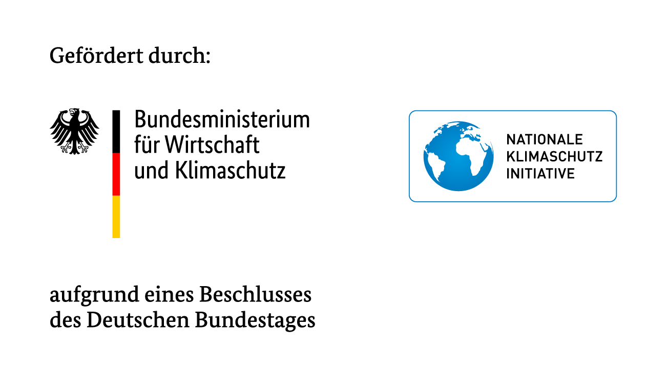
Über FlyingLess
Ziel des Projektes FlyingLess ist es, Hochschulen und Forschungsorganisationen bei der Reduktion der Flugreisen, die einen wesentlichen Teil ihrer gesamten Treibhausgasemissionen verursachen, zu unterstützen. FlyingLess entwickelt dabei Ansätze zur Reduktion der Flugreisen im akademischen Bereich, die auf verschiedenen Ebenen (Forschung, Lehre und Verwaltung) umgesetzt werden.
Das Projekt wird in enger Zusammenarbeit mit vier Pilotinstitutionen – EMBL (European Molecular Biology Laboratory) und MPI Astronomie in Heidelberg als außeruniversitäre Forschungseinrichtungen und den Universitäten Konstanz und Potsdam als Hochschulen – durchgeführt.
Das Projekt läuft unter Federführung des ifeu-Instituts Heidelberg in enger Zusammenarbeit mit dem TdLab Geographie am Geographischen Institut der Universität Heidelberg.
Gefördert wird das Projekt über 3 Jahre im Rahmen der Nationalen Klimaschutzinitiative (NKI) des Bundesministeriums für Wirtschaft und Klimaschutz.

KONTAKT
THG-Monitoringtool:
Jan Kräck E-Mail: jan.kraeck@ifeu.de
Projektinformationen:
Dr. Susann Görlinger Projektleiterin FlyingLess E-Mail: susann.goerlinger@ifeu.de
Website www.flyingless.de Twitter: @FlyingLess_en LinkedIn: http://www.linkedin.com/showcase/flyingless/
ifeu - Institut für Energie- und Umweltforschung Heidelberg gGmbH Wilckensstr. 3, D-69120 Heidelberg

